问题点20240521
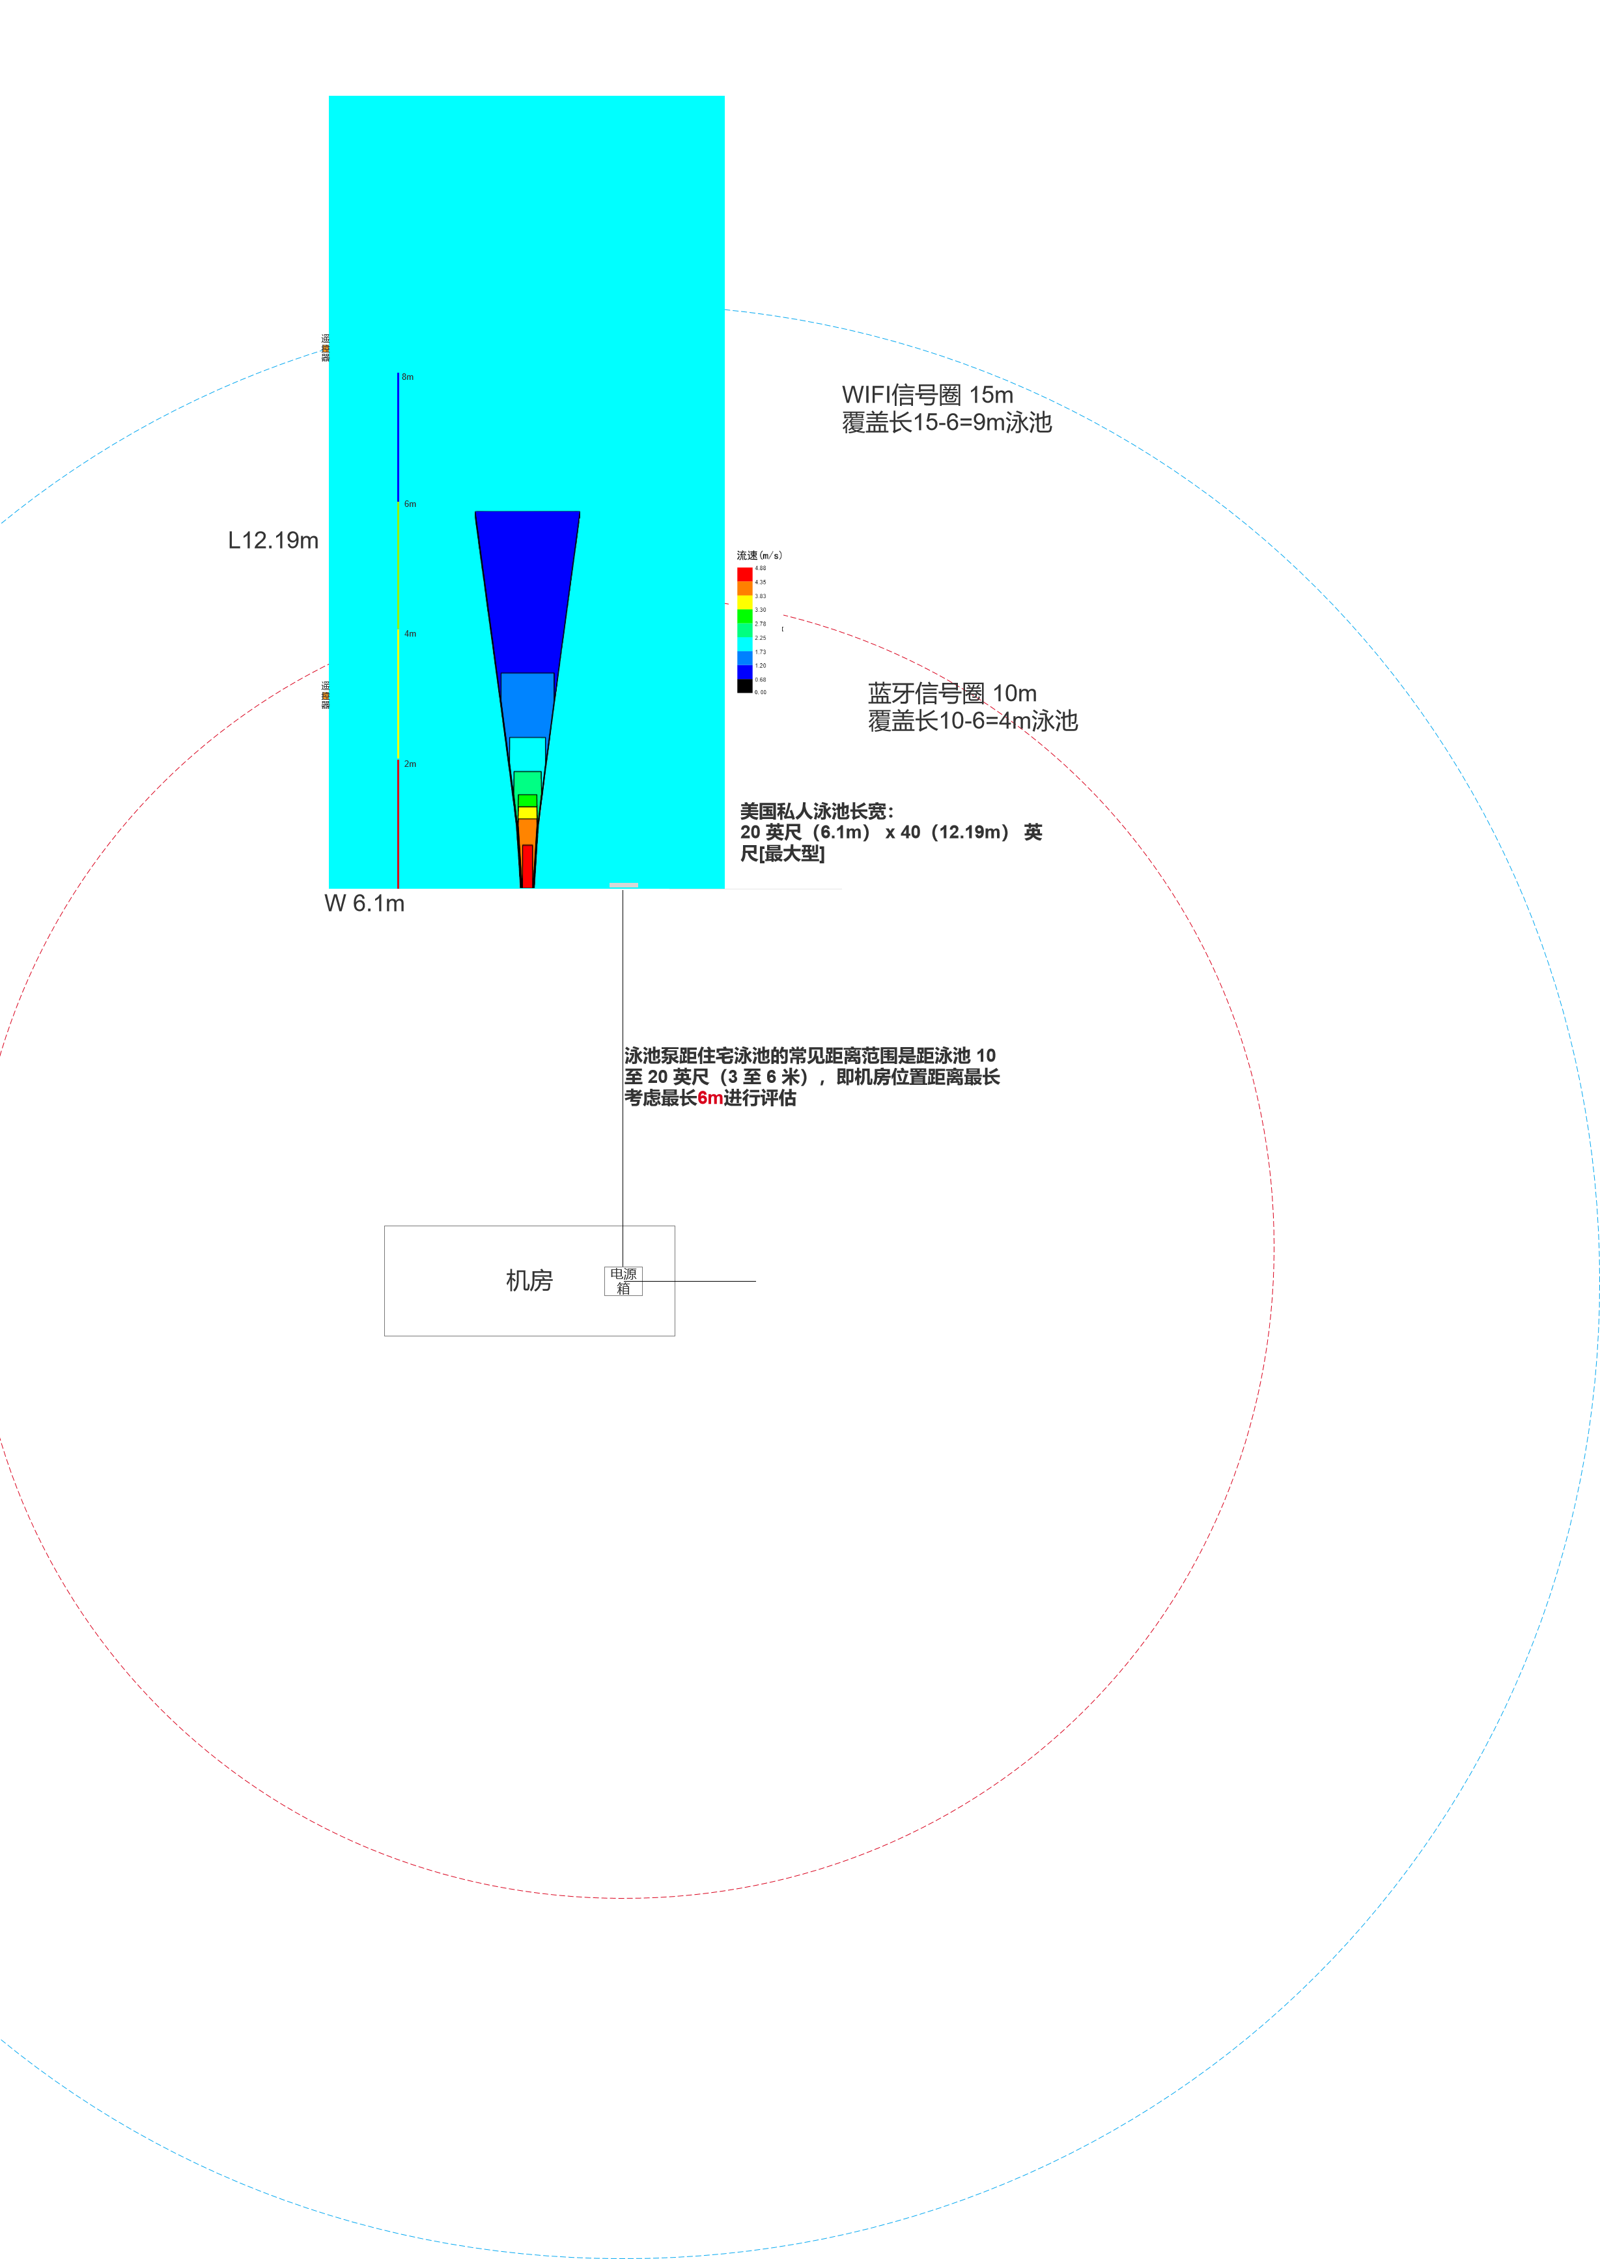
序号 | 问题点 | 原因分析 | 解决方案 | 调研依据
1 | 没有锁屏键，误触风险高 | 户外下雨误触
2 | 没有模式状态，如何显示（按键灯显示不了模式状态） | 用户需知道目前当前运行状态，比如明确知道当前是在何模式状态下。 | 做出以下改善： ①增加P1~P3显示预设训练模式，如右图 ②定时模式下时间倒数【目前可区分定时】 ③自由模式无P1~P3显示，时间顺数 根据以上可区分各模式 | 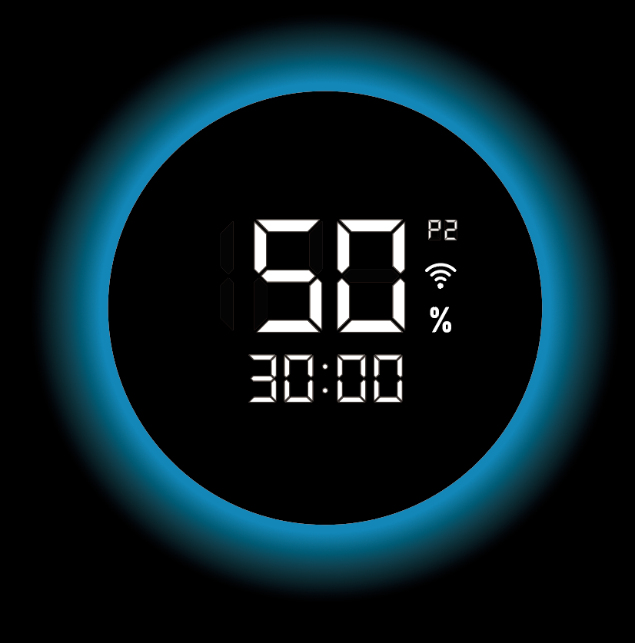
3 | 模式切换，电机停转改为降速 | 若电机频繁停转和重启会影响寿命 | 做出以下改善： 若切换前电机停转则保持停转，若电机运行状态下则转度降至20%，不停机 | /
4 | 无电机运行状态，如何显示（建议用光圈显示） | 需有反馈让用户知道当前状态 | 同序号9问题 | /
5 | 无操作3s自动启动时间太快，用户体验不好 | 无操作3秒自动确认时间太快，用户体验不佳
6 | 需确认屏幕材质，如果是点阵屏，预计在原有基础增加3个月开发时间；点阵屏成本高，开发周期长，亮度或达不到 | 字体屏幕材质OLED屏时效增加3个月，成本增加 | 技术评估可行性&成本&时效，ID找老板确认 | /
7 | ID做全显效果图 | / |  | /
8 | 调研游泳时间，5.24号前完成 | 定时模式下的最小时间需要有对应调研依据 | 见sheet时间定义，需补充
9 | 光圈状态定义 | 呼吸灯光圈状态需给出详细定义 | 软启动/软停止状态：蓝色呼吸灯每2秒完成一个闪烁周期（1秒渐亮，1秒渐暗） 暂停状态：暂停状态下，呼吸灯以较慢的频率闪烁，每5秒完成一个闪烁周期（2.5秒渐亮，2.5秒渐暗） 关机状态：关机状态下，呼吸灯熄灭，表示设备已完全关闭 其他状态：呼吸灯常亮 | /
10 | 遥控器通讯 | 竞品的遥控通讯方式要调研，因为电源箱面板要预留通讯的图标，场景要定义明确，比如在电源箱在机房，我们机房的距离到泳池距离一般是多少，决定通讯选择。 | 考虑蓝牙信号一般覆盖10m,WIFI 15m 再基于泳池离机房最长6m，模拟电源箱放置机房场景，可评估出蓝牙只能覆盖长约为4m的泳池面积，而WIFI可覆盖9m，范围比蓝牙大一倍，此时需考虑WIFI的地下机房的穿墙能力，单从整体覆盖范围来讲，不从遥控器功耗和穿墙能力来讲，更倾向于WIFI的遥控器，技术还需基于整体功耗，穿墙，范围输出哪个方案更优。 | 靠近泳池：理想情况下，泳池泵应尽可能靠近泳池放置，以尽量减少所需管道的长度。较短的距离可减少摩擦损失并提高泵的效率。住宅泳池的常见距离范围是距泳池 10 至 20 英尺（3 至 6 米），这可以平衡效率和便利​ 矩形水池： 美国私人泳池长宽： 10 英尺 x 20 英尺：适合较小的后院或有限的空间。 15 英尺 x 30 英尺：一种更常见的尺寸，可以平衡空间和可用性。 20 英尺（6） x 40（12.19m） 英尺：非常适合较大空间，通常用于休闲游泳和锻炼​。 | https://www.swimmingpoolsteve.com/pages/pump-distance.html https://poolonomics.com/pool-sizes/

